DPSIR okvir
DPSIR - okvir za sestavo poglavij

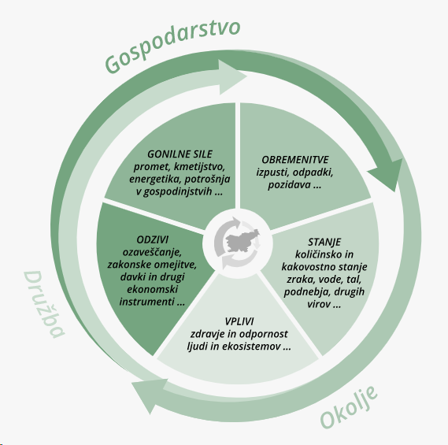

Zrak
ZRAK | Kazalec | DPSIR | zadnji podatki | trend | opomba | NPVO
PR01 | Obseg in sestava potniškega prevoza in prometa | D | 2013

ZR09 | Izpusti plinov, ki povzročajo zakisovanje in evtrofikacijo | P | 2018 |  |  | 1 | low carbon economy
ZR10 | Izpusti predhodnikov ozona | P | 2018 |  |  | 1 | low carbon economy
ZR12 | Izpusti težkih kovin | P | 2018
ZR13 | Izpusti obstojnih organskih onesnaževal | P | 2018
ZR15 | Izpusti delcev v zrak | P | 2018 |  |  | 1 | low carbon economy
ZR16 | Vsebnost žvepla v gorivih | P | 2012
EN09 | Izpusti onesnaževal zraka iz energetskih virov (skupaj s projekcijami do 2020) | P | 2013
KM13 | Izpusti amonijaka v kmetijstvu | P | 2013

ZR05 | Onesnaženost zraka z žveplovim dioksidom | S | 2016 |  | kazalec se ne osvežuje več, vrednosti SO2 so enake 0 od 2016 dalje
ZR06 | Onesnaženost zraka z dušikovim dioksidom | S | 2016
ZR07 | Onesnaženost zraka z ozonom | S | 2018
ZR08 | Onesnaženost zraka z delci PM10 in PM2,5 | S | 2019

ZD03 | Izpostavljenost prebivalcev in otrok onesnaženemu zraku zaradi delcev PM10 | I | 2018 |  |  | 1 | health
ZD29 | Izpostavljenost prebivalcev ozonu | I | 2019 |  |  | 1 | health

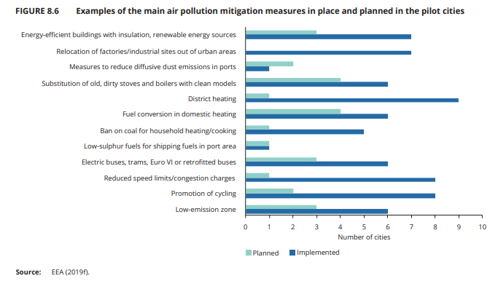
NOV | Seznam ukrepov in njihovo izvajanje po št. občin | R
 |  |  |  |  |  | 5
legenda
črno | kazalci POS 2017 in Kazalci 2015
modro | predlagani kazalci za POS2020
 | kazalci se niso objavljeni na spletu

Narava in biotska pestr.
NARAVA IN BIOTSKA PESTROST | Kazalec | DPSIR | Zadnji podatki | Trend | NPVO
NB01 | Velikost populacij izbranih vrst ptic | S | 2016 |  | 1
NB04 | Podzemeljska biotska pestrost | S | 2008 |  | 1
NB05 | Rastline-vrstno bogastvo in ogrožene vrste | S | 2007 |  | 1
NB06 | Rjavi medved | S | 2017
NB09 | Rastline-invazivne vrste | S | 2007 |  | 1
NB10 | Delfini | S | 2012
NB11 | Evropsko pomemben vrste | S | 2020 |  | 1
NB12 | Evropsko pomembni habitatni tipi | S | 2020 |  | 1
NB14 | Ptice kmetijske krajine | S | 2020 |  | 1
NOV | Morske tujerodne vrste (Trends in marine non-indigenous species_EEA) | S

NV01 | Varovana območja narave | R | 2009 |  | 1
NV02 | Zavarovana območja | R | 2016
NV03 | Natura 2000 | R | 2016 |  | 1
NV04 | Naravne vrednote | R | 2016 |  | 1
NB07 | Odškodnine za škodo, ki jo povzročijo živali zavarovanih vrst | R | 2019
NOV | Ozaveščenost javnosti glede biodiverzitete v Evropi (Public awareness of biodiversity in Europe_EEA) | R
NOV | Fenologija živalskih vrst (Phenology plant and animal species, EEA) | I
 |  |  |  |  | 10

Potencialni kazalci iz drugih tematik (obsoječi in novi):
[GZ03] Lesna zaloga s prirastkom in posekom
[GZ02] Ohranjenost gozdov
[PO34] Razmerje razvojnih faz gozda
[PO33] Površina obnovljenih gozdov glede na vrsto obnove
NOVI: požari v gozdovih (Forest fires (EEA))
TP01 Pokrovnost in raba tal – spremembe rabe površin
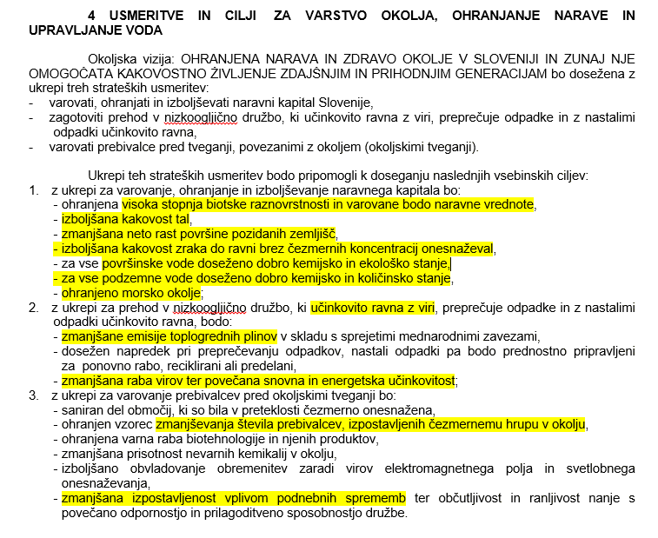
KM15 | Biotska raznovrstnost – kmetijske rastline
KM16 | Biotska raznovrstnost – domače živali
[PS06] Dolžina letne rastne dobe
[VD11] Kakovost podzemne vode
[VD12] Kemijsko in ekološko stanje površinskih voda
[VD10] Hranila in biokemijska potreba po kisiku v rekah

legenda
črno | kazalci POS 2017 in Kazalci 2015
modro | predlagani kazalci za POS2020

